GRUPO III
INDICADOR

 | INDICADOR ANUAL DE ARÁNDANOS EXPORTABLES POR CAMPAÑA DE EMPRESA BERRYDATA

 | Definicion
 | El porcentaje de arándanos exportables es un indicador estratégico gestionado por el área de control de calidad de BerryData, que mide la proporción de la cosecha que cumple con los estándares requeridos para su comercialización en mercados internacionales, en relación con el total de kilogramos cosechados. La validación de este indicador se realiza mediante tres métricas fundamentales: firmeza, calibre y grados Brix. Estas variables determinan si el fruto posee las condiciones de calidad necesarias para soportar procesos de almacenamiento, transporte y comercialización en el mercado de exportación. Los arándanos que no cumplen con estos parámetros son destinados al mercado nacional, donde el valor comercial es considerablemente menor. La relevancia de este indicador radica en su impacto directo sobre la rentabilidad de la empresa. En promedio, un kilogramo de arándano exportable alcanza un valor de mercado cercano a S/12, mientras que un kilogramo no exportable se comercializa aproximadamente en S/5. Considerando una producción anual promedio de 100,000 kg, cada incremento de 1% en el porcentaje de fruta exportable representa aproximadamente S/7,000 adicionales en la facturación anual. Esto convierte al indicador en una variable crítica tanto para el área de calidad como para la sostenibilidad económica de la empresa. Desde una perspectiva operativa, el indicador permite evaluar la eficiencia del proceso postcosecha y el nivel de cumplimiento de los estándares comerciales exigidos por el mercado internacional. Un menor porcentaje de fruta exportable genera pérdidas económicas debido a que una mayor proporción de la producción debe comercializarse en mercados de menor valor, reduciendo el margen de ganancia esperado. Actualmente, la empresa enfrenta el desafío de minimizar las pérdidas de fruta exportable asociadas principalmente a desviaciones en los parámetros de calidad postcosecha, especialmente en firmeza y grados Brix. Estas variaciones afectan directame

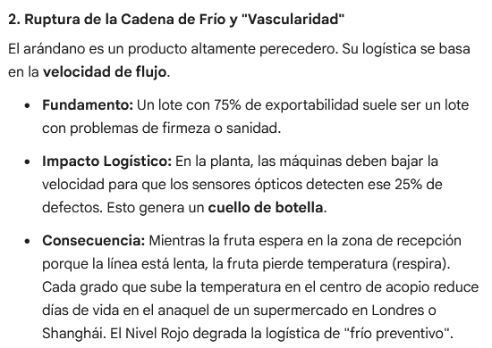

 | Formula
 | Kilogramos totales de arándano exportables en un periodo de campana anual
 | ----------------------------------------------------------- x 100
 | Kilogramos totales de arándano producidos en un periodo de campana anual
 |  |  |  |  |  | calidad de arándanos | precio por calidad de arándano
 | Unidades |  |  |  |  | precio nacional | S/.5.00
 | Porcentual |  |  |  |  | precio exp. | S/.12.00
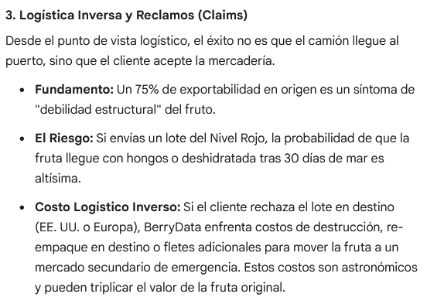
 | Frecuencia |  |  |  |  | Producción total kg | Producción de Kg exportables | Facturacion exportables | Facturacion no exportables |  | Producción total kg | Producción de Kg exportables |  | Ganancia
 | Campana anual |  |  |  |  | 100,000 | 75% | S/.900,000.00 | S/.375,000.00 |  | 100,000 | 25% |  | S/.125,000.00
 |  |  |  |  |  | 100,000 | 75% | S/.900,000.00 | S/.375,000.00 |  | 100,000 | 25% |  | S/.125,000.00
 | Rangos |  |  |  |  | 100,000 | 85% | S/.1,020,000.00 | S/.425,000.00 |  | 100,000 | 15% |  | S/.75,000.00
 |  | >= 85%
 |  | > 75% a < 85% |  |  |  | 100,000 | S/.12.00 | S/.1,200,000.00
 |  | <= 75% |  |  |  |  |  |  | S/.50,000.00

 | Impacto Economico
 | Para una produccion de 100 mil kilogramos de arandanos por campana anual a un precio de 12 soles por kilogramo\ de arandano exportable y 5 soles por kilogramo de arandano nacional, una desviacion positiva de 1% de este indicador representa una facturacion adicional de 7 mil soles por campana anual |  |  |  |  |  |  |  |  |  | Producción total kg | Producción de Kg exportables | Producción de Kg exportables | Producción de Kg exportables | Facturacion exportables | Facturación total
 |  |  |  |  |  |  |  |  |  |  | 100,000 | 75% | 25% | S/.900,000.00 | S/.125,000.00 | S/.1,025,000.00
Cuando aumenta un 1% los arándanos con calidad exportable, la facturación aumenta en 7000 soles.
 |  |  |  |  |  |  |  |  |  |  | 100,000 | 76% | 24% | S/.912,000.00 | S/.120,000.00 | S/.1,032,000.00

 |  |  |  |  |  |  |  |  |  |  |  |  |  |  |  | S/.7,000.00

BUSINESS CASE

Objetivo | Al cierre de la campaña anual 25-26 (01 de mayo de 2026), el valor de INDICADOR ANUAL DE ARÁNDANOS EXPORTABLES POR CAMPAÑA DE EMPRESA BERRYDATA es de 75%, ubicándose en un nivel de eficiencia bajo (semáforo rojo). El objetivo de BerryData es incrementar este indicador a 85% al cierre de la campaña 26-27 (01 de mayo de 2027), alcanzando el nivel óptimo de eficiencia (semáforo verde) y mejorando la rentabilidad de la operación.

Estrategia | Para alcanzar este objetivo, se propone implementar un plan de mejora enfocado en el proceso postcosecha, el cual incluye: -Capacitación al personal de selección y clasificación de fruta. -Estandarización de criterios de calidad exportable. -Optimización del manejo y conservación de fruta. -Seguimiento operativo mediante indicadores de calidad. Estas acciones permitirán reducir pérdidas de fruta no exportable y aumentar el volumen destinado al mercado internacional.

Costo/Beneficio | El precio total de implementacion de esta estrategia es de 20 000 soles por campana anual como costo unico total. Se estima que al cumplir este objetivo en la fecha propuesta, la facturacion adicional por campana anual sera de 70 000 soles.

DASHBOARD

Control de Calidad y Exportabilidad – BerryData |  |  |  |  |  | Fecha de actualización: 1 de mayo 2026

Indicador anual de Arándanos exportables por campaña

% Arándanos exportables
75%

Rangos
 | >= 85%
 | > 75% a < 85%
 | <= 75% |  |  |  |  |  |  |  |  | calidad de arándanos | precio por calidad de arándano
 |  |  |  |  |  |  |  |  |  | precio nacional | S/.5.00
 |  |  |  |  |  |  |  |  |  | precio exp. | S/.12.00
Reporte con Storytelling
100,000.00 | Kg
Fecha | % Kg exportables actual | Facturacion sin inversion | Meta % Kg exportables | Facturacion con inversion | Facturacion adicional
01 mayo 2026 | 75% | S/.900,000.00 | 75% | S/.900,000.00 | S/.0.00 |  |  |  |  |  | 10% |  | S/.12.00 | S/.120,000.00
01 mayo 2027 | 75% | S/.900,000.00 | 85% | S/.1,020,000.00 | S/.120,000.00 |  |  |  |  |  | 10% |  | S/.5.00 | S/.50,000.00
01 mayo 2028 | 75% | S/.900,000.00 | 85% | S/.1,020,000.00 | S/.120,000.00 |  |  |  |  |  |  |  |  | S/.70,000.00

Evolución del % de Arándano Exportable

Indicador al cierre de campaña 2027 (con inversión)
facturación adicional de 70000 soles

Indicador al cierre de campaña 2026

WHAT | Al inicio de la campaña 2026, BerryData registró un 75% de arándano exportable, equivalente a 75,000 kg de 100,000 kg producidos. El 25% restante fue destinado a mercados de menor valor, reduciendo la rentabilidad y generando una facturación aproximada de S/1,025,000. Por tanto nuestro Indicador Anual de Arándanos Exportables por campaña está 10% por debajo de lo desperado.

SO WHAT | El bajo nivel de exportabilidad genera pérdidas económicas, ya que la fruta no exportable reduce su valor de S/12 a S/5 por kg. La empresa deja de percibir cerca de S/70,000 anuales debido a deficiencias en selección, manejo y conservación postcosecha, afectando su competitividad y eficiencia operativa.

NOW WHAT? | BerryData busca elevar la exportabilidad al 85% mediante: -Capacitación al personal de selección y clasificación de fruta. -Estandarización de criterios de calidad exportable. -Optimización del manejo y conservación de fruta. -Seguimiento operativo mediante indicadores de calidad. Con ello, proyecta aumentar la facturación anual a S/1,095,000 y generar una ganancia adicional de S/. 50,000 luego de la inversión de S/. 20,000.

